4월 4회
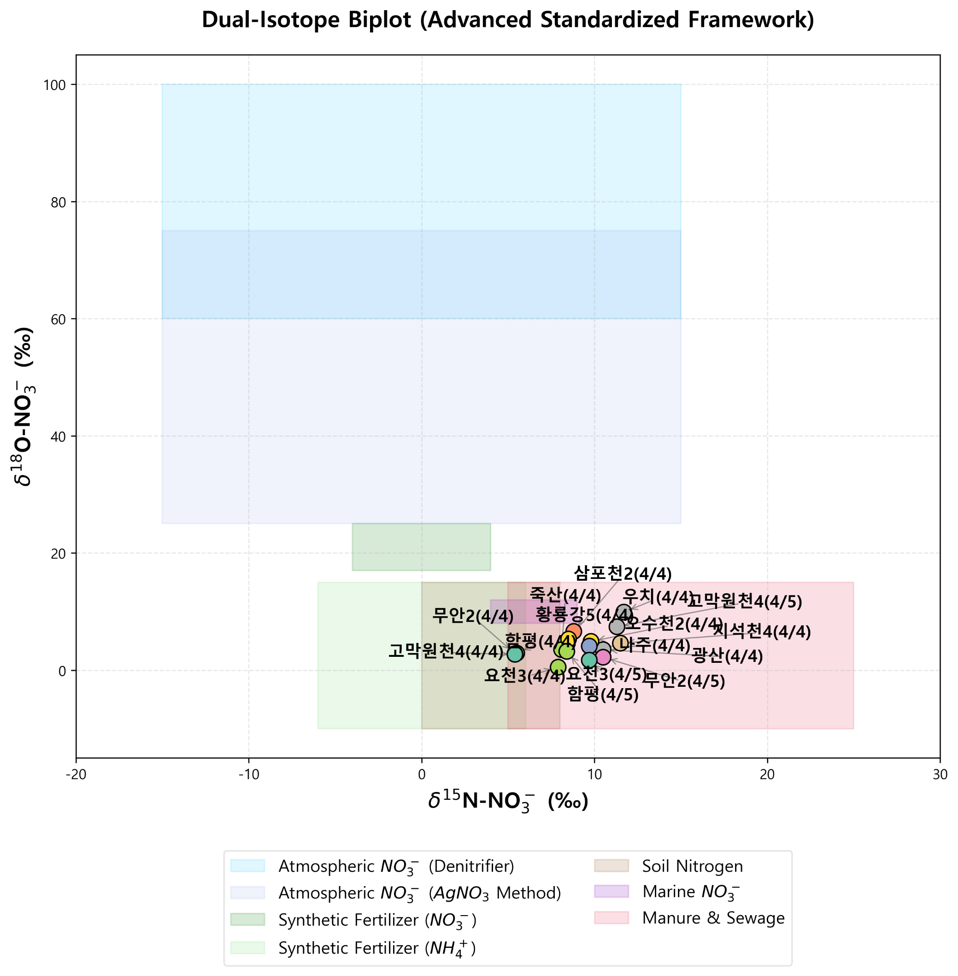
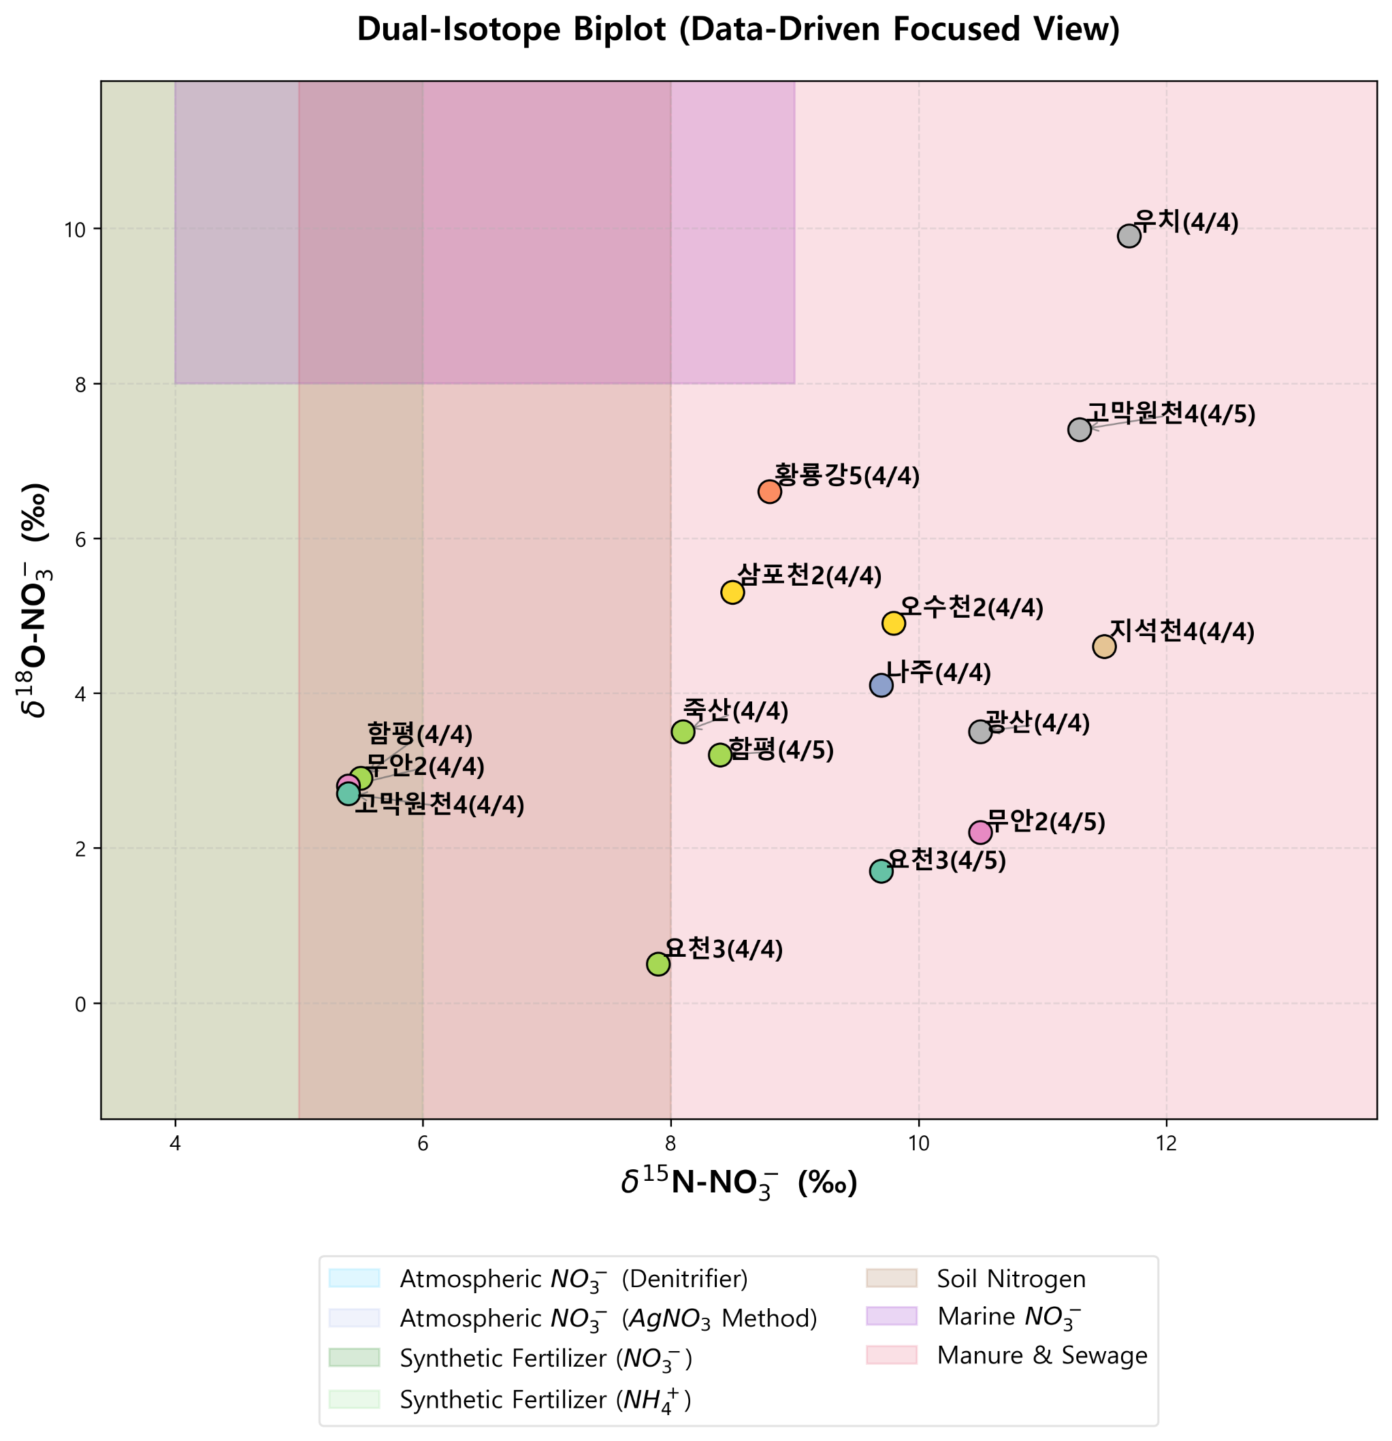
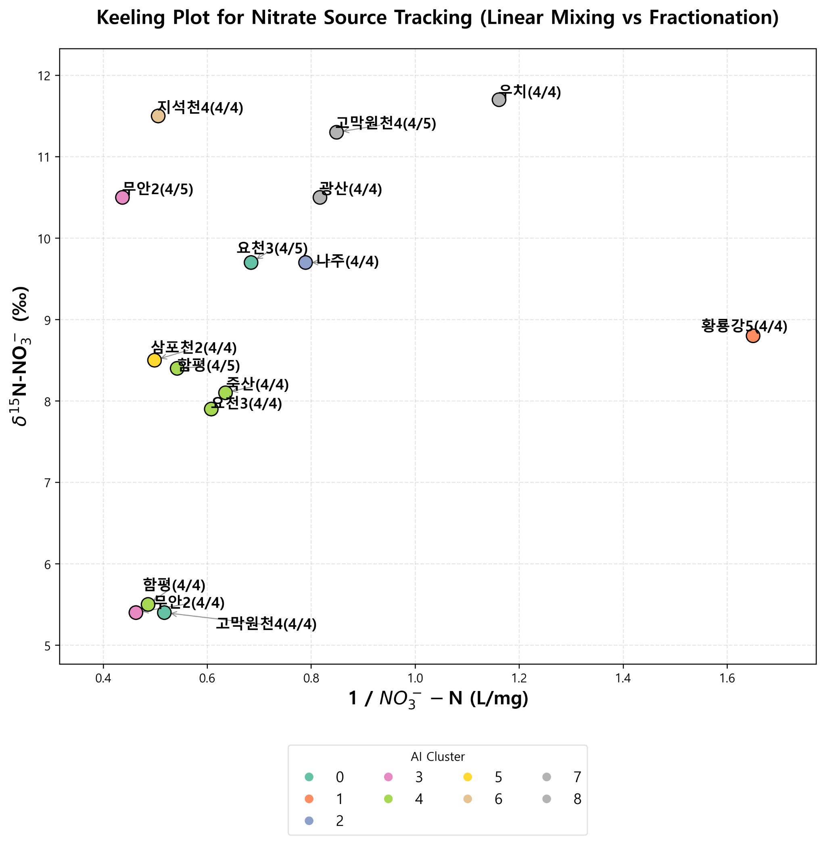
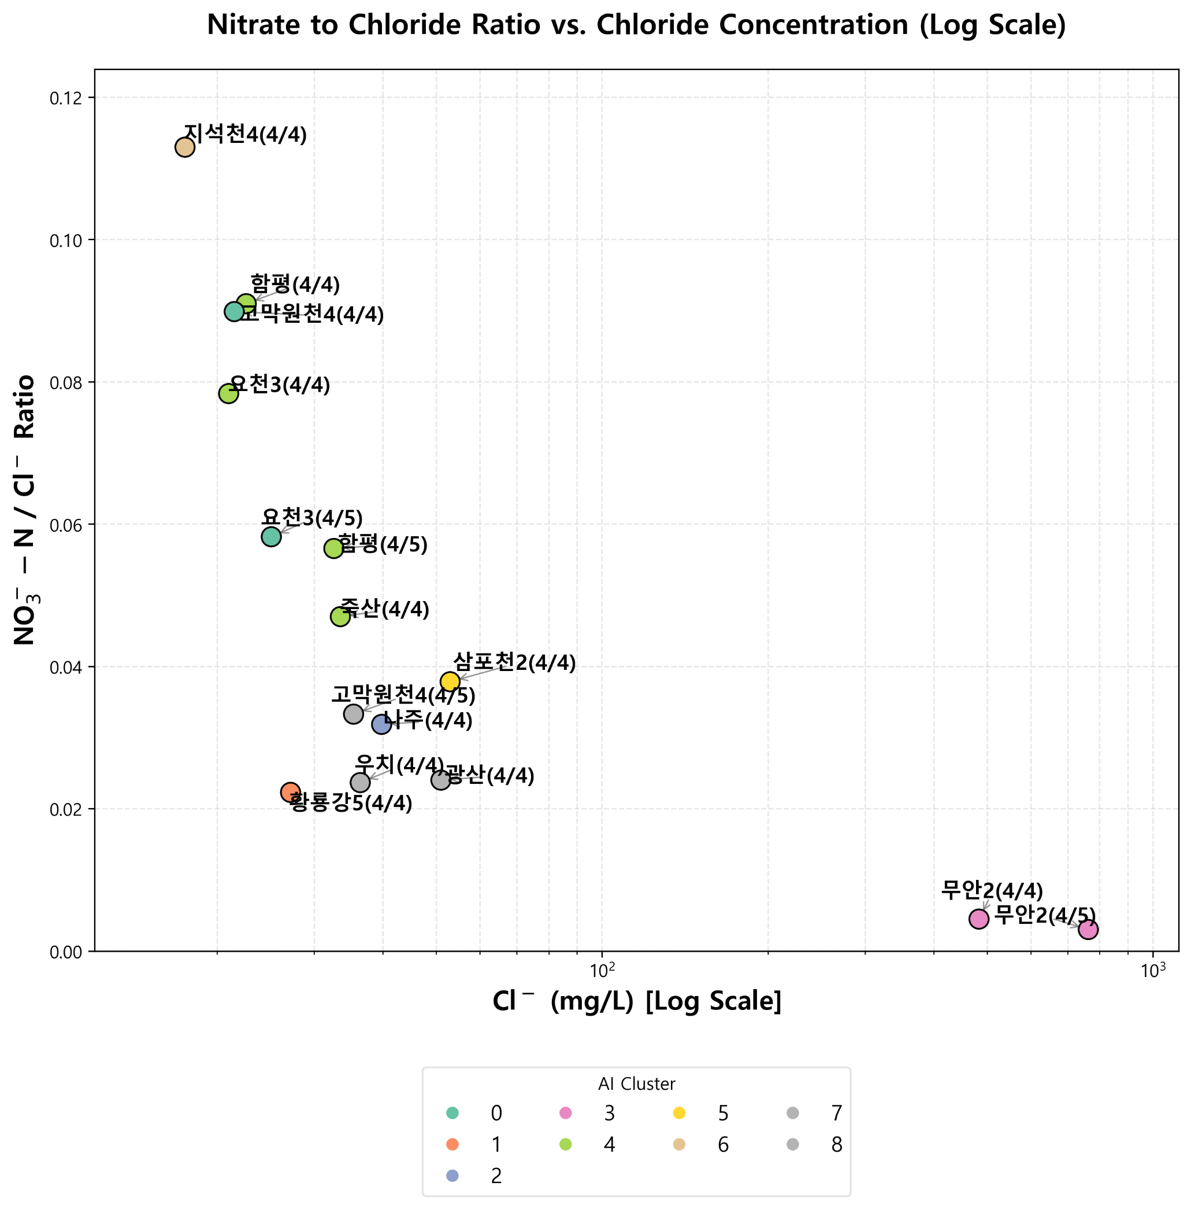
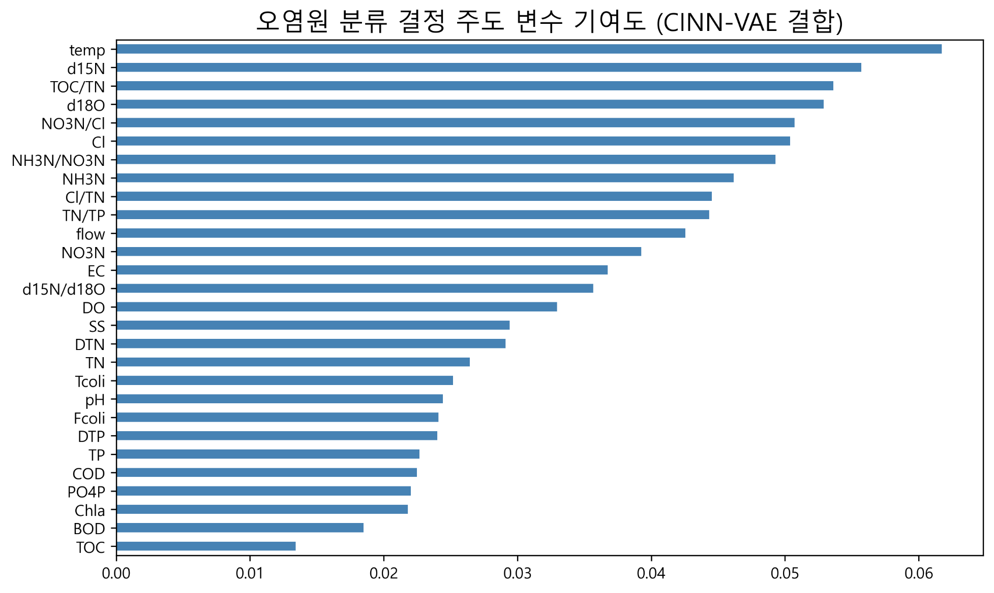
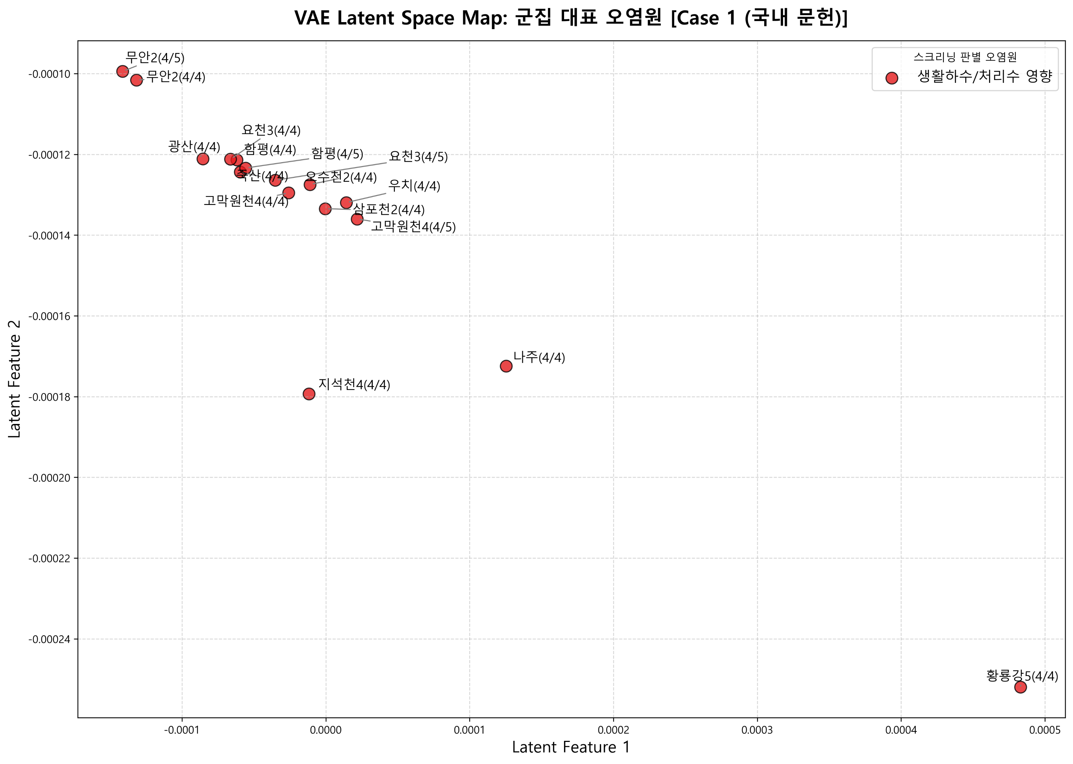
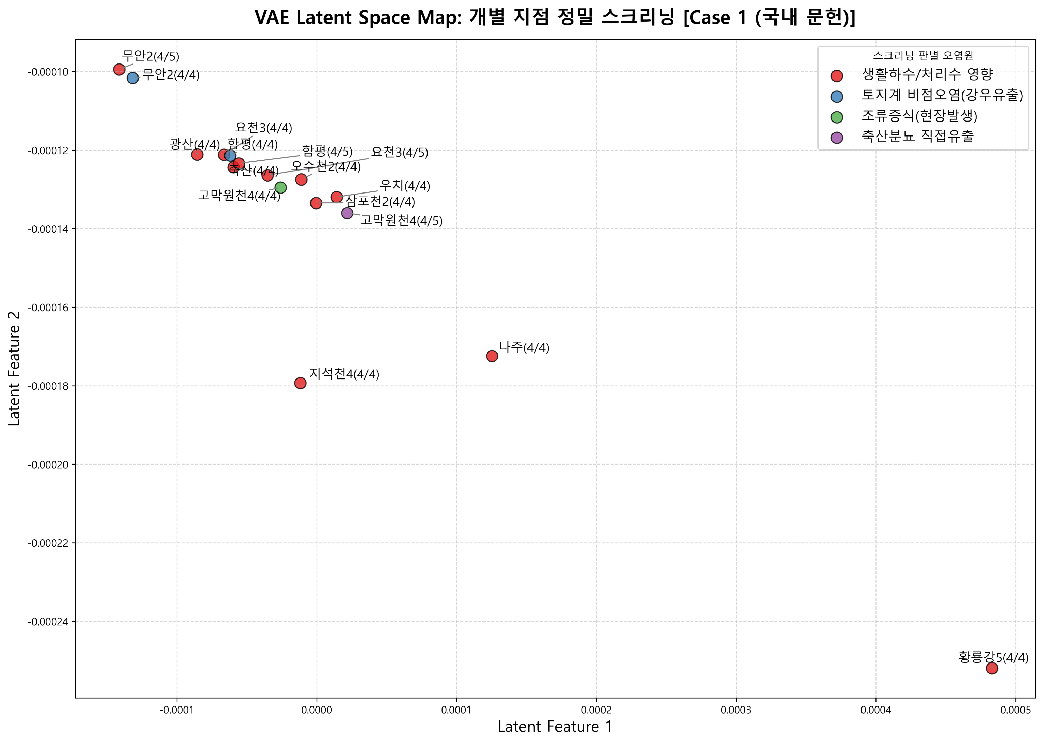
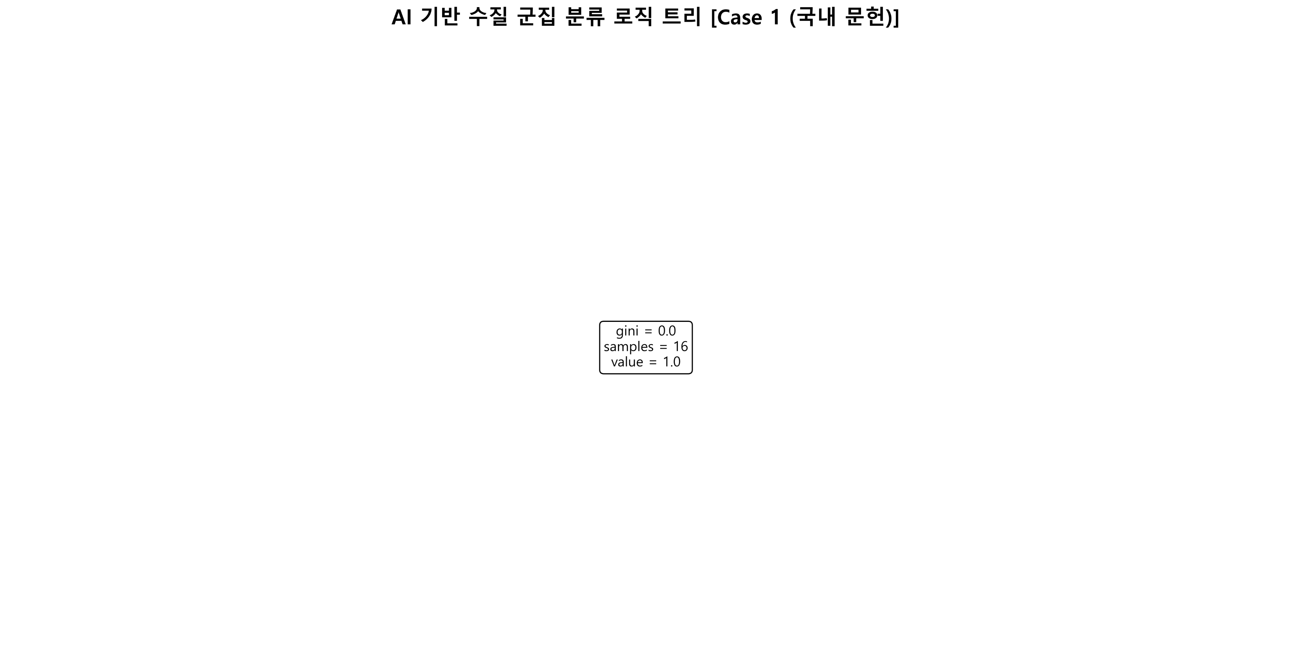
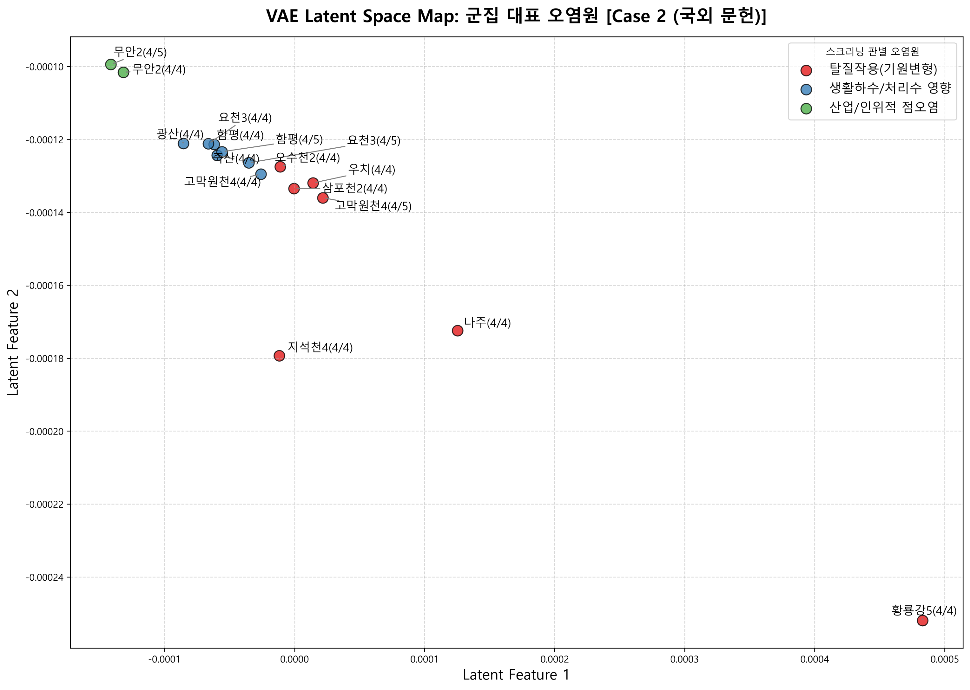
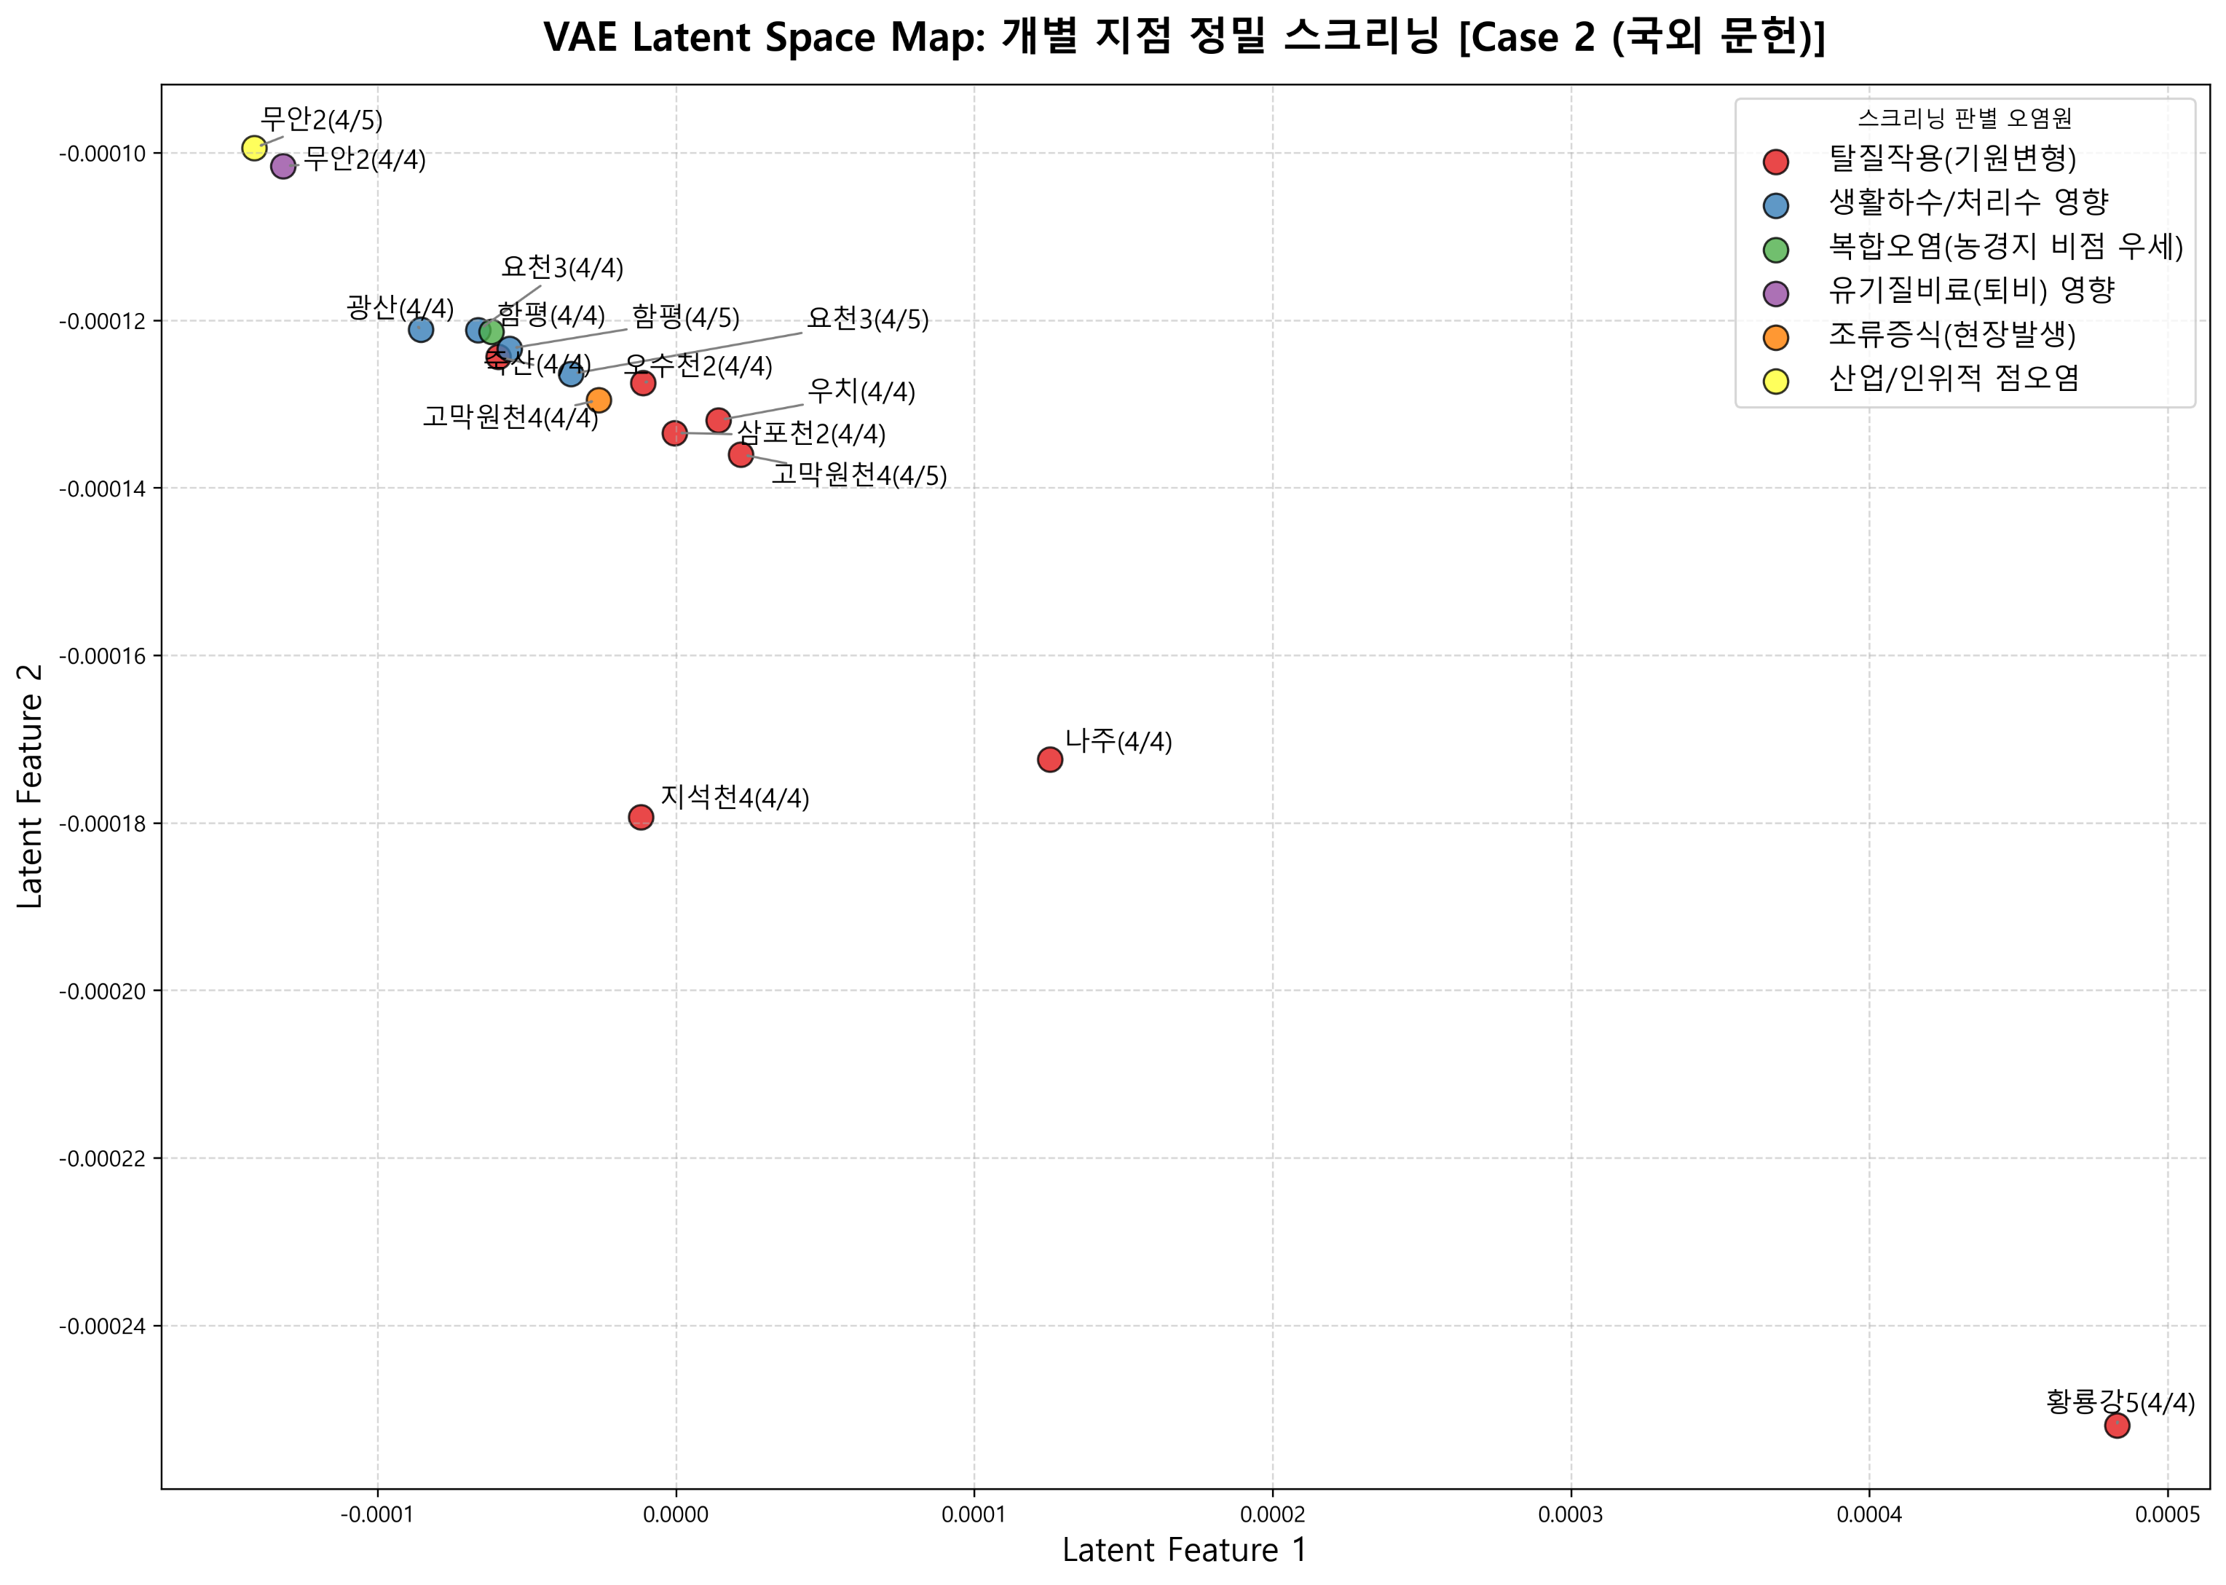
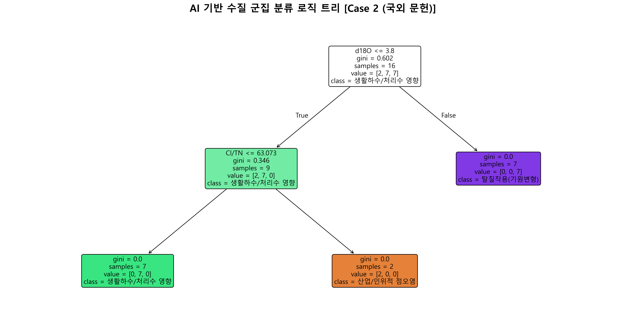
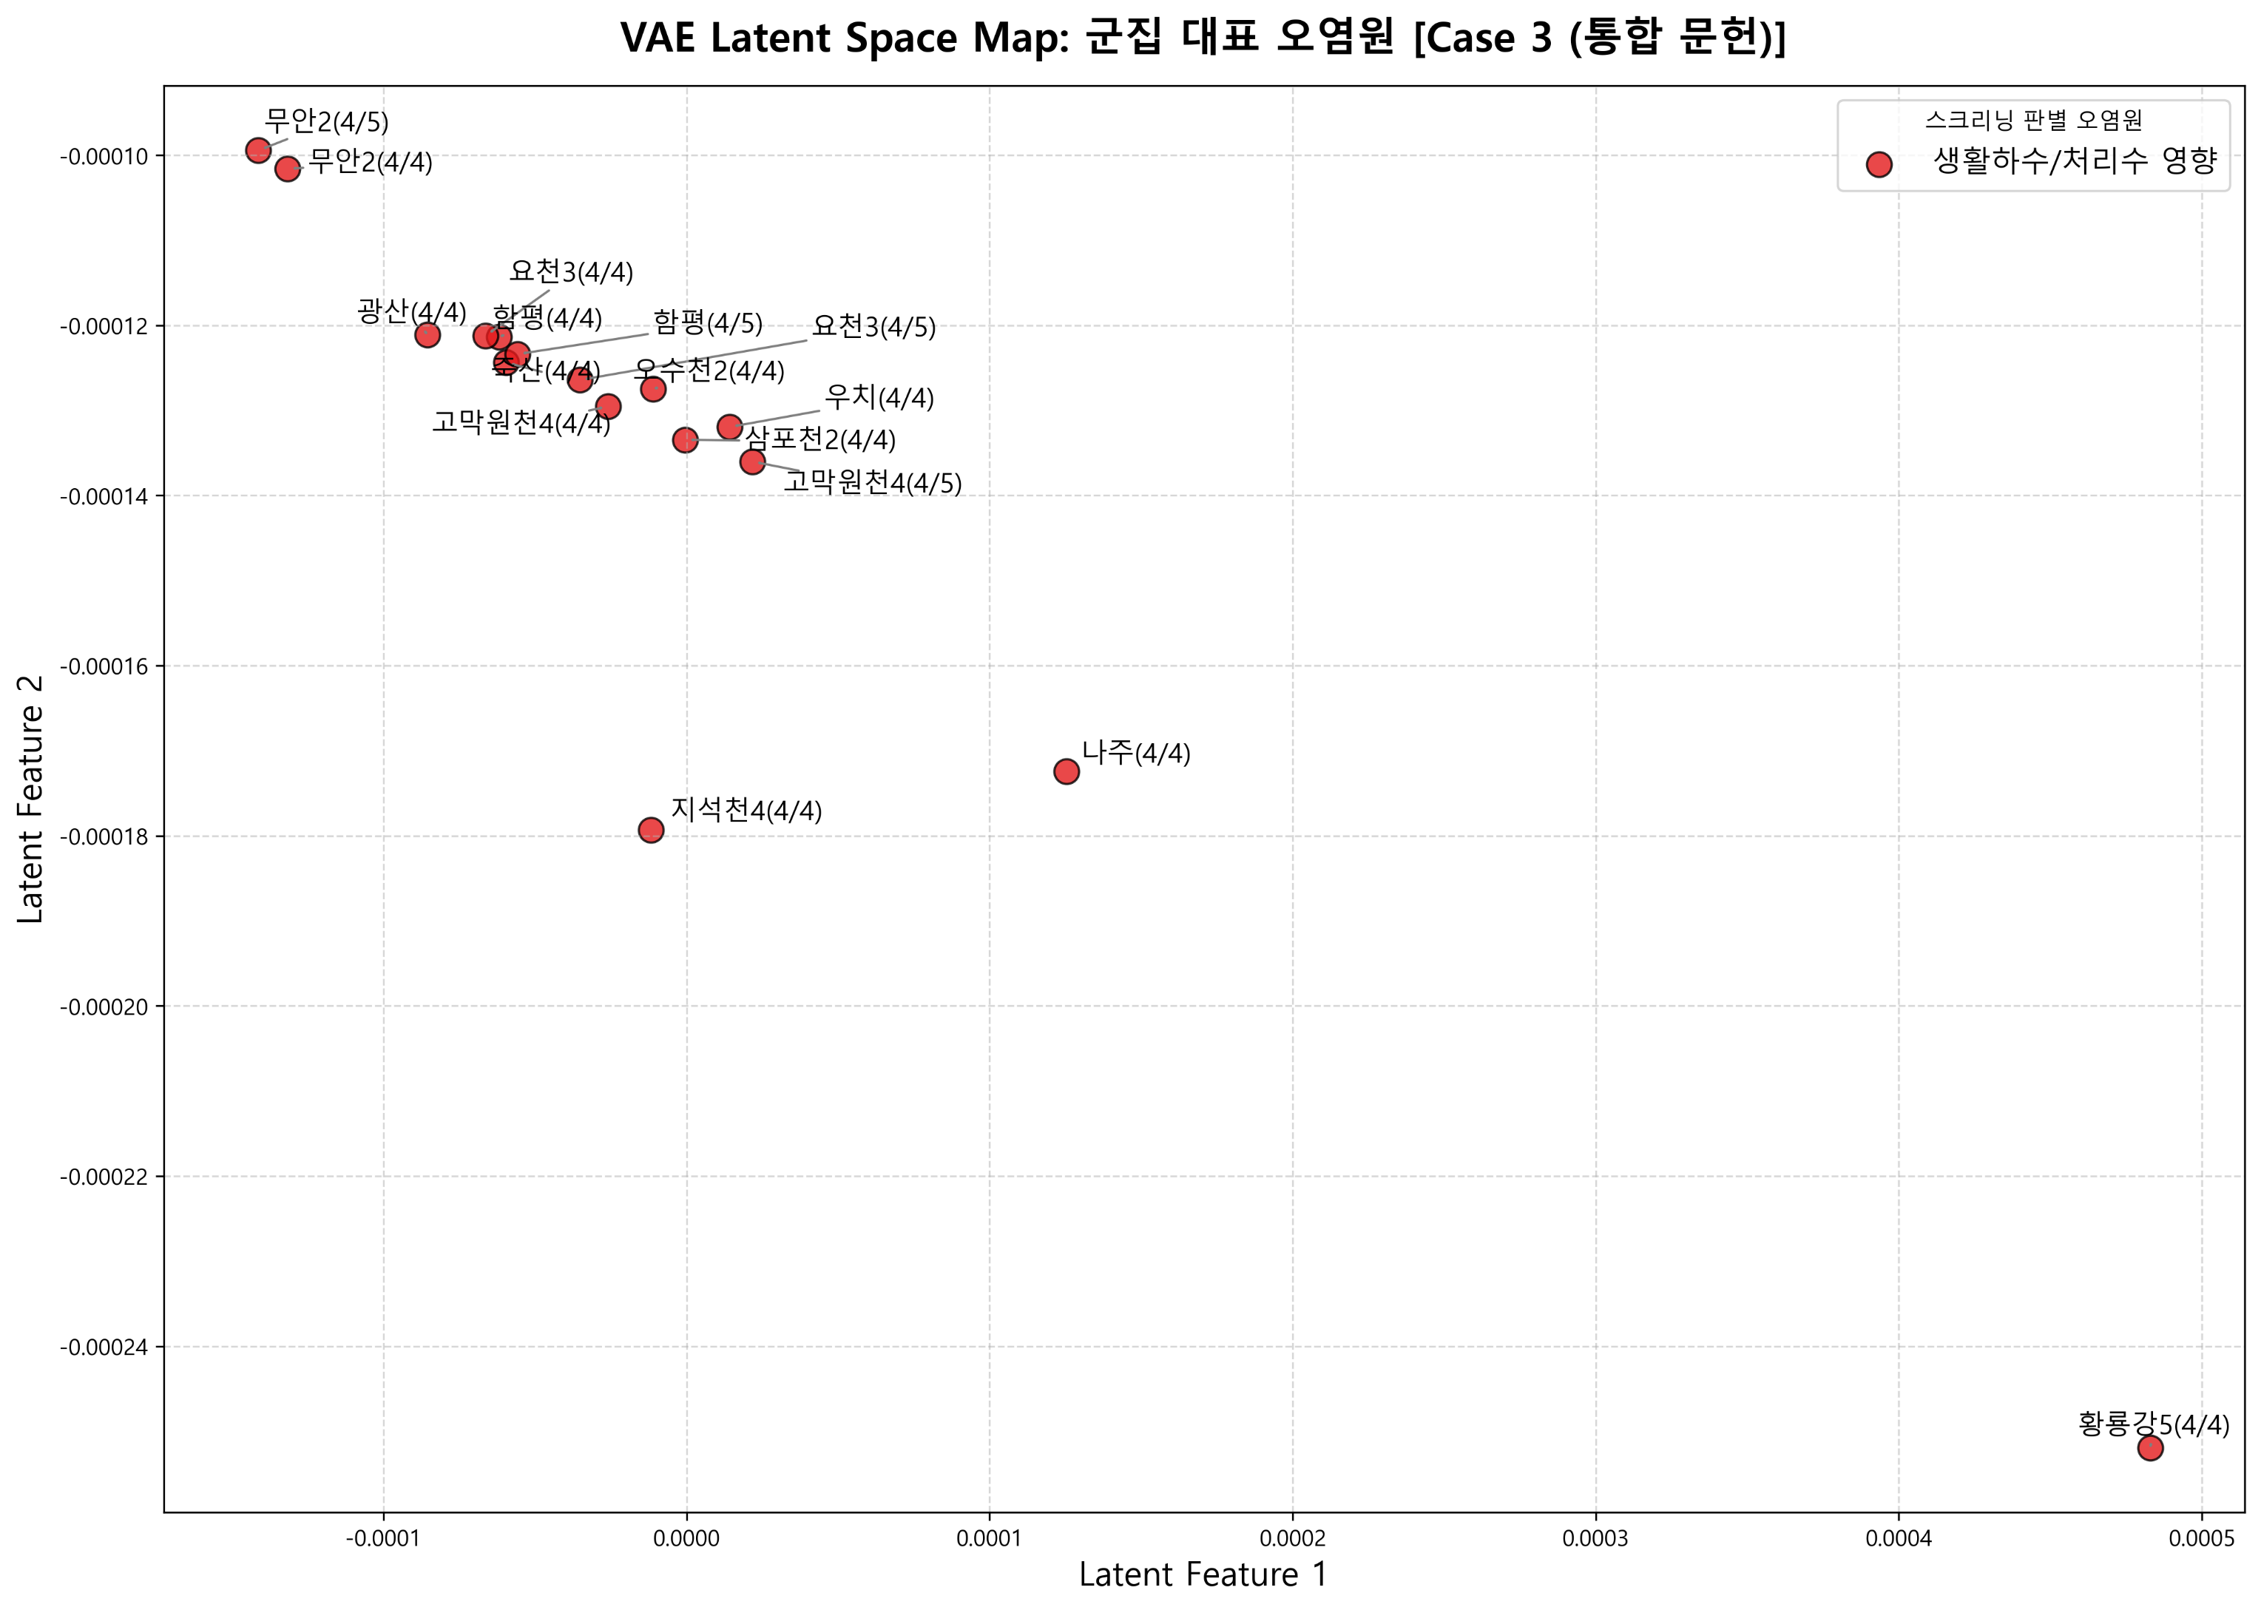
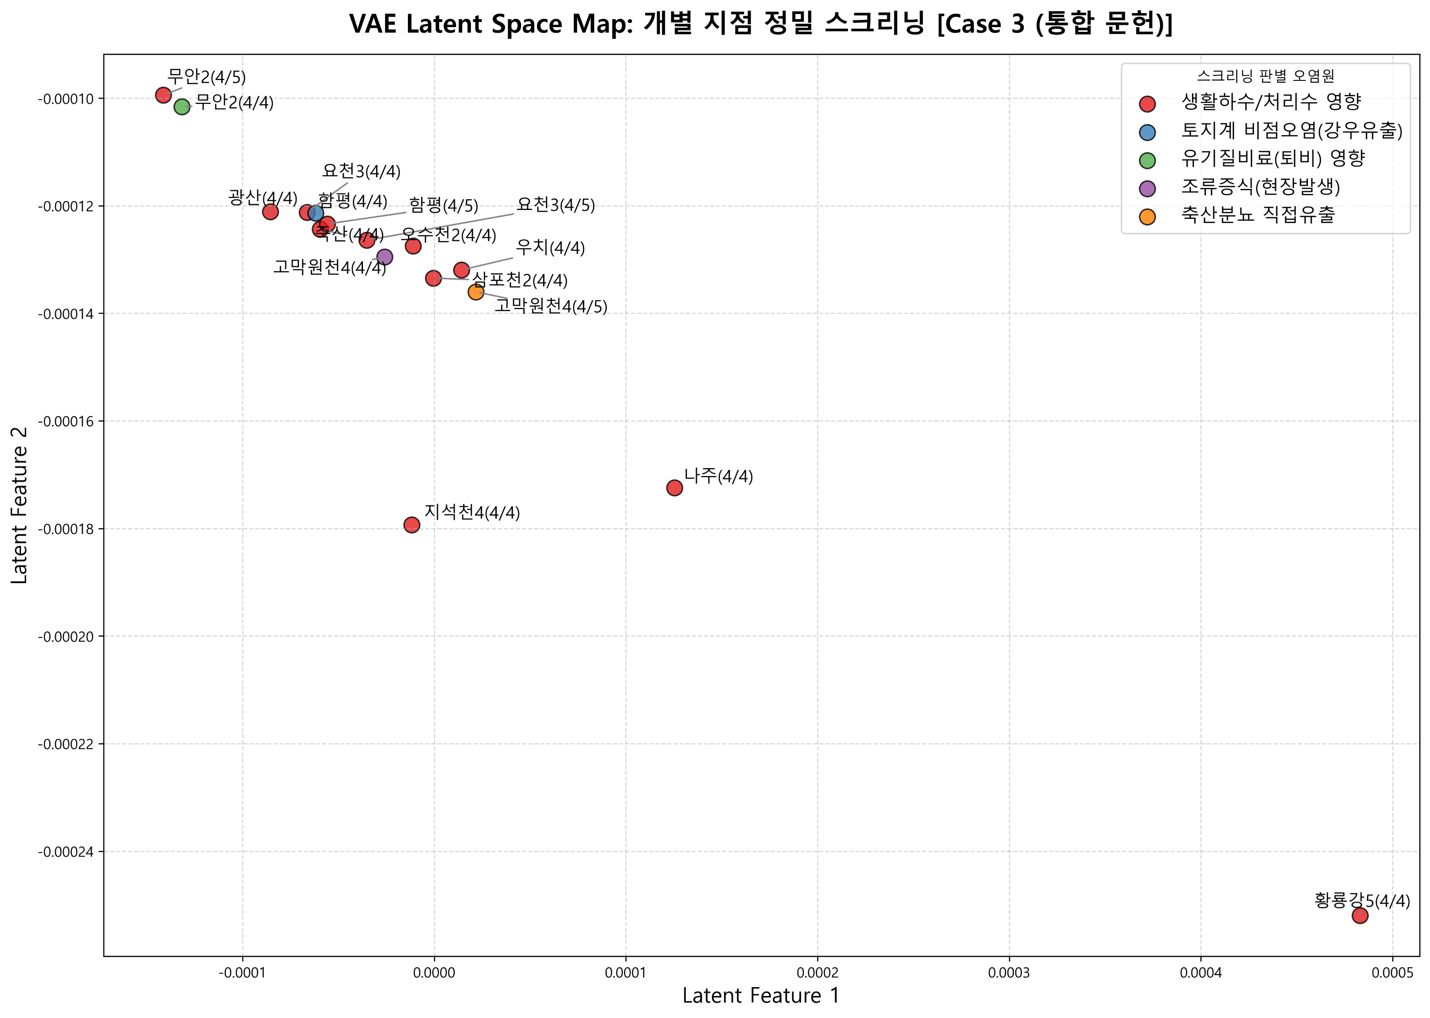
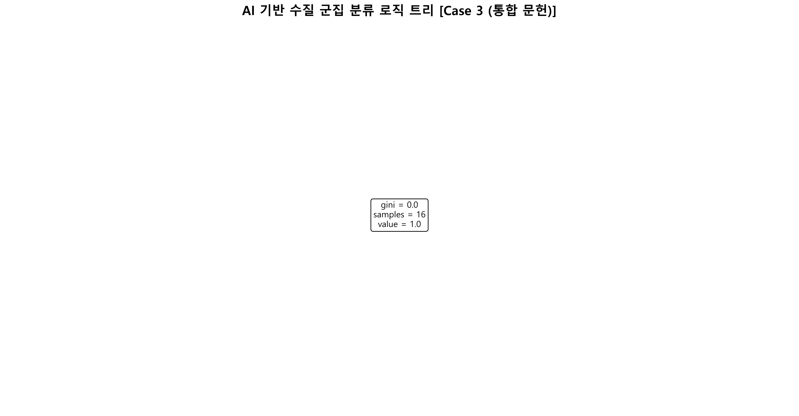
2026년 조사연구사업 4월 4주

11.7 | 9.9
10.5 | 3.5
6.5 | 2.9
5.5 | 2.9
5.4 | 2.8
5.4 | 2.7
7.9 | 0.5
9.8 | 4.9
8.1 | 3.5
8.8 | 6.6
11.5 | 4.6
9.7 | 4.1
8.4 | 2.4
6.5 | 4.5
8.5 | 5.3
¹⁵N-NO₃ (‰)
¹⁸O-NO₃ (‰)
Manure & Sewage
NH₄⁺ fertilizer
Soil N
Atmospheric NO₃⁻ by ion exchange/AgNO₃
NO₃⁻ fertilizer
Atmospheric NO₃⁻ by bacterial denitrification
11.7
10.5
6.5
5.5
5.4
5.4
7.9
9.8
8.1
8.8
11.5
9.7
8.4
6.5
8.5
Inorganic fertillizer
¹⁵N-NO₃ (‰)
¹¹B (‰)
Sewage
Manure
No | 지점명 | 본류/ 지류 | 수계 | 채수일 | 현장, 수질항목 분석결과 |  |  |  |  |  |  |  |  |  |  |  |  |  |  |  |  |  |  |  |  |  |  | 안정동위원소 분석결과 |  |  |  | Memo
 |  |  |  |  | 강수량 (Day) | 강수량 (Week) | 유량 | 수온 | pH | DO | BOD | COD | SS | EC | T-N | DTN | NO3-N | NH3-N | T-P | DTP | PO₄-P | Chlorophyll a | TOC | 총대장균 군수 | 분원성 대장균군수 | Cl- | B | 15N | 18O | 18O | 11B
1 | 우치(영본A) | 본류 | 영산강 | 2026.04.27 | 0.0 | 1.9 |  | 20.7 | 7.0 | 12.1 | 4.1 | 6.1 | 12.0 | 276 | 1.428 | 1.121 | 0.861 | 0.023 | 0.091 | 0.022 | 0.007 | 51.5 | 6.0 | 13000 | 20 | 36.4 |  | 11.7 | 9.9 |  |  |  | AI screening result
2 | 광산(영본B) | 본류 | 영산강 | 2026.04.27 | 0.0 | 1.9 | 9.121 | 20.1 | 7.3 | 8.6 | 8.7 | 13.8 | 15.6 | 369 | 7.132 | 6.319 | 1.224 | 5.007 | 0.161 | 0.046 | 0.009 | 81.2 | 9.1 | 13000 | 57 | 51.0 |  | 10.5 | 3.5 |  |  |  | spot | 군집(국내) | 군집(국외) | 군집(국내외) | 개별(국내) | 개별(국외) | 개별(국내외)
3 | 영산포2(영본C) | 본류 | 영산강 | 2026.04.21 |  |  | 29.624 | 18.4 | 7.3 | 9.4 | 5.0 | 6.6 | 13.3 | 228 | 3.732 | 3.507 | 1.999 | 1.011 | 0.102 | 0.046 | 0.029 | 22.6 | 5.6 |  |  | 26.0 |  | 6.5 | 2.9 |  |  |  | 우치(4/4) | 생활하수/처리수 영향 | 탈질작용(기원변형) | 생활하수/처리수 영향 | 생활하수/처리수 영향 | 탈질작용(기원변형) | 생활하수/처리수 영향
4 | 함평(영본D) | 본류 | 영산강 | 2026.04.21 |  |  | 34.896 | 17.3 | 7.2 | 8.4 | 3.2 | 6.1 | 11.1 | 203 | 3.290 | 3.148 | 2.056 | 0.559 | 0.090 | 0.048 | 0.035 | 12.5 | 4.8 |  |  | 22.6 |  | 5.5 | 2.9 |  |  |  | 광산(4/4) | 생활하수/처리수 영향 | 생활하수/처리수 영향 | 생활하수/처리수 영향 | 생활하수/처리수 영향 | 생활하수/처리수 영향 | 생활하수/처리수 영향
5 | 무안2(영본E) | 본류 | 영산강 | 2026.04.21 |  |  | 133.650 | 14.8 | 7.0 | 6.9 | 2.3 | 7.3 | 6.5 | 4382 | 4.257 | 4.135 | 2.160 | 1.435 | 0.082 | 0.050 | 0.037 | 12.6 | 5.6 | 4200 | 0 | 483.2 |  | 5.4 | 2.8 |  |  |  | 함평(4/4) | 생활하수/처리수 영향 | 생활하수/처리수 영향 | 생활하수/처리수 영향 | 토지계 비점오염(강우유출) | 복합오염(농경지 비점 우세) | 토지계 비점오염(강우유출)
6 | 고막원천4(영본Da) | 지류 | 영산강 | 2026.04.21 |  |  | 2.047 | 15.5 | 7.7 | 10.3 | 5.2 | 6.9 | 29.2 | 217 | 2.813 | 2.433 | 1.932 | 0.032 | 0.150 | 0.042 | 0.026 | 54.7 | 5.8 |  |  | 21.5 |  | 5.4 | 2.7 |  |  |  | 무안2(4/4) | 생활하수/처리수 영향 | 산업/인위적 점오염 | 생활하수/처리수 영향 | 토지계 비점오염(강우유출) | 유기질비료(퇴비) 영향 | 유기질비료(퇴비) 영향
7 | 요천3(요천B) | 지류 | 섬진강 | 2026.04.23 |  |  | 3.664 | 16.5 | 7.1 | 10.3 | 1.5 | 4.6 | 6.5 | 195 | 2.212 | 2.060 | 1.645 | 0.051 | 0.063 | 0.028 | 0.019 | 9.6 | 3.8 | 6000 | 50 | 21.0 |  | 7.9 | 0.5 |  |  |  | 고막원천4(4/4) | 생활하수/처리수 영향 | 생활하수/처리수 영향 | 생활하수/처리수 영향 | 조류증식(현장발생) | 조류증식(현장발생) | 조류증식(현장발생)
8 | 오수천2(오수A) | 지류 | 섬진강 | 2026.04.29 |  |  | 2.232 | 19.5 | 7.8 | 10.0 | 1.4 | 5.0 | 7.7 | 210 | 1.329 |  |  |  | 0.061 |  |  |  | 4.2 |  |  | 19.3 |  | 9.8 | 4.9 |  |  |  | 요천3(4/4) | 생활하수/처리수 영향 | 생활하수/처리수 영향 | 생활하수/처리수 영향 | 생활하수/처리수 영향 | 생활하수/처리수 영향 | 생활하수/처리수 영향
9 | 죽산 | 본류 | 영산강 | 2026.04.27 |  |  |  | 19.0 | 7.8 | 9.2 | 5.8 | 9.6 | 7.4 | 269 | 4.284 | 3.853 | 1.574 | 1.883 | 0.109 | 0.046 | 0.001 | 49.9 | 7.0 | 11000 | 15 | 33.5 |  | 8.1 | 3.5 |  |  |  | 오수천2(4/4) | 생활하수/처리수 영향 | 탈질작용(기원변형) | 생활하수/처리수 영향 | 생활하수/처리수 영향 | 탈질작용(기원변형) | 생활하수/처리수 영향
10 | 황룡강5 | 지류 | 영산강 | 2026.04.27 |  |  | 0.853 | 20.2 | 7.7 | 10.3 | 5.1 | 5.9 | 13.9 | 228 | 1.381 | 1.136 | 0.606 | 0.198 | 0.087 | 0.031 | 0.008 | 27.7 | 5.3 | 31000 | 460 | 27.2 |  | 8.8 | 6.6 |  |  |  | 죽산(4/4) | 생활하수/처리수 영향 | 생활하수/처리수 영향 | 생활하수/처리수 영향 | 생활하수/처리수 영향 | 탈질작용(기원변형) | 생활하수/처리수 영향
11 | 지석천4 | 지류 | 영산강 | 2026.04.27 | 0.0 | 2.0 | 4.414 | 20.7 | 8.6 | 12.2 | 3.4 | 5.8 | 14.2 | 195 | 2.788 | 2.556 | 1.977 | 0.036 | 0.207 | 0.142 | 0.133 | 39.1 | 5.0 | 13000 | 10 | 17.5 |  | 11.5 | 4.6 |  |  |  | 황룡강5(4/4) | 생활하수/처리수 영향 | 탈질작용(기원변형) | 생활하수/처리수 영향 | 생활하수/처리수 영향 | 탈질작용(기원변형) | 생활하수/처리수 영향
12 | 나주 | 본류 | 영산강 | 2026.04.27 | 0.0 | 2.0 |  | 19.4 | 7.0 | 6.2 | 4.9 | 6.9 | 7.2 | 294 | 5.308 | 4.865 | 1.267 | 1.950 | 0.129 | 0.065 | 0.043 | 18.7 | 6.4 | 31000 | 200 | 39.8 |  | 9.7 | 4.1 |  |  |  | 지석천4(4/4) | 생활하수/처리수 영향 | 탈질작용(기원변형) | 생활하수/처리수 영향 | 생활하수/처리수 영향 | 탈질작용(기원변형) | 생활하수/처리수 영향
13 | 함평천3 | 지류 | 영산강 | 2026.04.21 |  |  | 3.225 | 15.7 | 7.7 | 9.2 | 2.2 | 6.7 | 35.0 | 248 | 2.692 | 2.559 | 1.892 | 0.157 | 0.127 | 0.042 | 0.034 | 11.3 | 4.0 |  |  | 36.2 |  | 8.4 | 2.4 |  |  |  | 나주(4/4) | 생활하수/처리수 영향 | 탈질작용(기원변형) | 생활하수/처리수 영향 | 생활하수/처리수 영향 | 탈질작용(기원변형) | 생활하수/처리수 영향
14 | 영암천2 | 지류 | 영산강 | 2026.04.28 |  |  |  | 19.6 | 7.4 | 9.1 | 4.6 | 8.5 | 29.0 | 676 | 3.119 | 2.855 | 1.892 | 0.336 | 0.135 | 0.029 | 0.012 | 29.8 | 6.9 |  |  | 1.9 |  | 6.5 | 4.5 |  |  |  | 삼포천2(4/4) | 생활하수/처리수 영향 | 탈질작용(기원변형) | 생활하수/처리수 영향 | 생활하수/처리수 영향 | 탈질작용(기원변형) | 생활하수/처리수 영향
15 | 삼포천2 | 지류 | 영산강 | 2026.04.28 |  |  |  | 20.0 | 7.8 | 9.3 | 5.7 | 12.0 | 50.7 | 329 | 3.151 | 2.663 | 2.005 | 0.034 | 0.183 | 0.038 | 0.016 | 66.6 | 8.1 |  |  | 53.0 |  | 8.5 | 5.3 |  |  |  | 함평(4/5) | 생활하수/처리수 영향 | 생활하수/처리수 영향 | 생활하수/처리수 영향 | 생활하수/처리수 영향 | 생활하수/처리수 영향 | 생활하수/처리수 영향
 |  |  |  |  |  |  |  |  |  |  |  |  |  |  |  |  |  |  |  |  |  |  |  |  |  |  |  |  |  |  |  |  | 무안2(4/5) | 생활하수/처리수 영향 | 산업/인위적 점오염 | 생활하수/처리수 영향 | 생활하수/처리수 영향 | 산업/인위적 점오염 | 생활하수/처리수 영향
 | 특이측정값 발생 시료 |  |  |  |  |  |  |  |  |  |  |  |  |  |  |  |  |  |  |  |  |  |  |  |  |  |  |  |  |  |  |  | 고막원천4(4/5) | 생활하수/처리수 영향 | 탈질작용(기원변형) | 생활하수/처리수 영향 | 축산분뇨 직접유출 | 탈질작용(기원변형) | 축산분뇨 직접유출
붉은 글씨 | 특이측정값 항목 |  |  |  |  |  |  |  |  |  |  |  |  |  |  |  |  |  |  |  |  |  |  |  |  |  |  |  |  |  |  |  | 요천3(4/5) | 생활하수/처리수 영향 | 생활하수/처리수 영향 | 생활하수/처리수 영향 | 생활하수/처리수 영향 | 생활하수/처리수 영향 | 생활하수/처리수 영향
 |  |  |  | AI screening

4월 5회
2026년 조사연구사업 4월 5주

8.3 | 2.6
8.4 | 3.2
10.5 | 2.2
11.3 | 7.4
9.7 | 1.7
9.6 | 5.0
¹⁵N-NO₃ (‰)
¹⁸O-NO₃ (‰)
Manure & Sewage
NH₄⁺ fertilizer
Soil N
Atmospheric NO₃⁻ by ion exchange/AgNO₃
NO₃⁻ fertilizer
Atmospheric NO₃⁻ by bacterial denitrification
8.3
8.4
10.5
11.3
9.7
9.6
Inorganic fertillizer
¹⁵N-NO₃ (‰)
¹¹B (‰)
Sewage
Manure
No | 지점명 | 본류/ 지류 | 수계 | 채수일 | 현장, 수질항목 분석결과 |  |  |  |  |  |  |  |  |  |  |  |  |  |  |  |  |  |  |  |  |  |  | 안정동위원소 분석결과 |  |  |  | Memo
 |  |  |  |  | 강수량 (Day) | 강수량 (Week) | 유량 | 수온 | pH | DO | BOD | COD | SS | EC | T-N | DTN | NO3-N | NH3-N | T-P | DTP | PO₄-P | Chlorophyll a | TOC | 총대장균 군수 | 분원성 대장균군수 | Cl- | B | 15N | 18O | 18O | 11B
1 | 우치(영본A) | 본류 | 영산강
2 | 광산(영본B) | 본류 | 영산강
3 | 영산포2(영본C) | 본류 | 영산강 | 2026.04.28 |  |  | 17.393 | 19.3 | 7.6 | 10.0 | 7.0 | 8.1 | 10.0 | 276 | 4.374 | 3.906 | 1.705 | 1.740 | 0.107 | 0.036 | 0.008 | 64.8 | 7.9 |  |  | 34.7 |  | 8.3 | 2.6
4 | 함평(영본D) | 본류 | 영산강 | 2026.04.28 |  |  | 19.575 | 18.6 | 7.8 | 9.8 | 5.6 | 6.8 | 9.9 | 259 | 3.725 | 3.633 | 1.844 | 1.196 | 0.065 | 0.028 | 0.004 | 35.9 | 6.7 |  |  | 32.6 |  | 8.4 | 3.2
5 | 무안2(영본E) | 본류 | 영산강 | 2026.04.28 |  |  | 71.850 | 15.5 | 7.3 | 5.9 | 3.8 | 7.2 | 7.9 | 4189 | 3.699 | 3.598 | 2.288 | 0.730 | 0.061 | 0.038 | 0.027 | 12.2 | 5.9 | 7400 | 2 | 763.1 |  | 10.5 | 2.2
6 | 고막원천4(영본Da) | 지류 | 영산강 | 2026.04.28 |  |  | 1.082 | 19.2 | 8.9 | 11.4 | 6.1 | 7.3 | 25.8 | 245 | 1.982 | 1.643 | 1.178 | 0.007 | 0.108 | 0.029 | 0.008 | 69.1 | 6.4 |  |  | 35.4 |  | 11.3 | 7.4
7 | 요천3(요천B) | 지류 | 섬진강 | 2026.04.29 |  |  | 3.263 | 19.2 | 7.8 | 9.7 | 2.1 | 5.9 | 10.1 | 224 | 1.986 | 1.749 | 1.461 | 0.043 | 0.069 | 0.024 | 0.013 | 13.0 | 4.6 | 5300 | 65 | 25.1 |  | 9.7 | 1.7
8 | 오수천2(오수A) | 지류 | 섬진강
9 | 죽산 | 본류 | 영산강
10 | 황룡강5 | 지류 | 영산강
11 | 지석천4 | 지류 | 영산강
12 | 나주 | 본류 | 영산강
13 | 함평천3 | 지류 | 영산강 | 2026.04.28 |  |  | 1.100 | 18.9 | 7.4 | 9.5 | 4.5 | 8.4 | 40.7 | 366 | 2.340 | 2.081 | 1.552 | 0.053 | 0.163 | 0.033 | 0.018 | 38.0 | 5.6 |  |  | 50.1 |  | 9.6 | 5.0
14 | 영암천2 | 지류 | 영산강
15 | 삼포천2 | 지류 | 영산강

 | 특이측정값 발생 시료
붉은 글씨 | 특이측정값 항목

